3. FDD
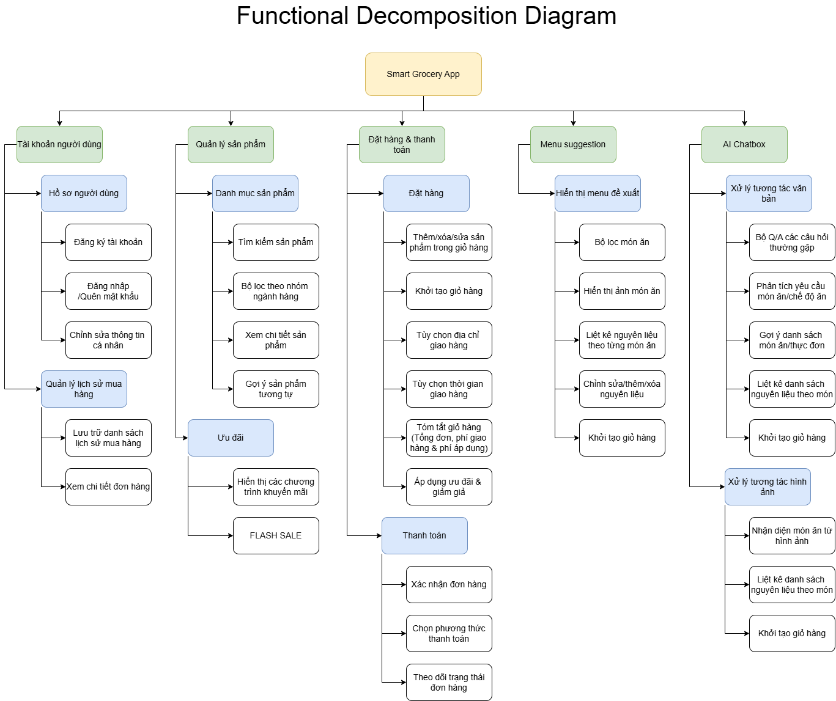
Link: https://drive.google.com/file/d/1X_LprOxxig6z9ANkVWEJ7axU12PDx2Hz/view?usp=sharing

5. BUSINESS PROCESS CURRENT
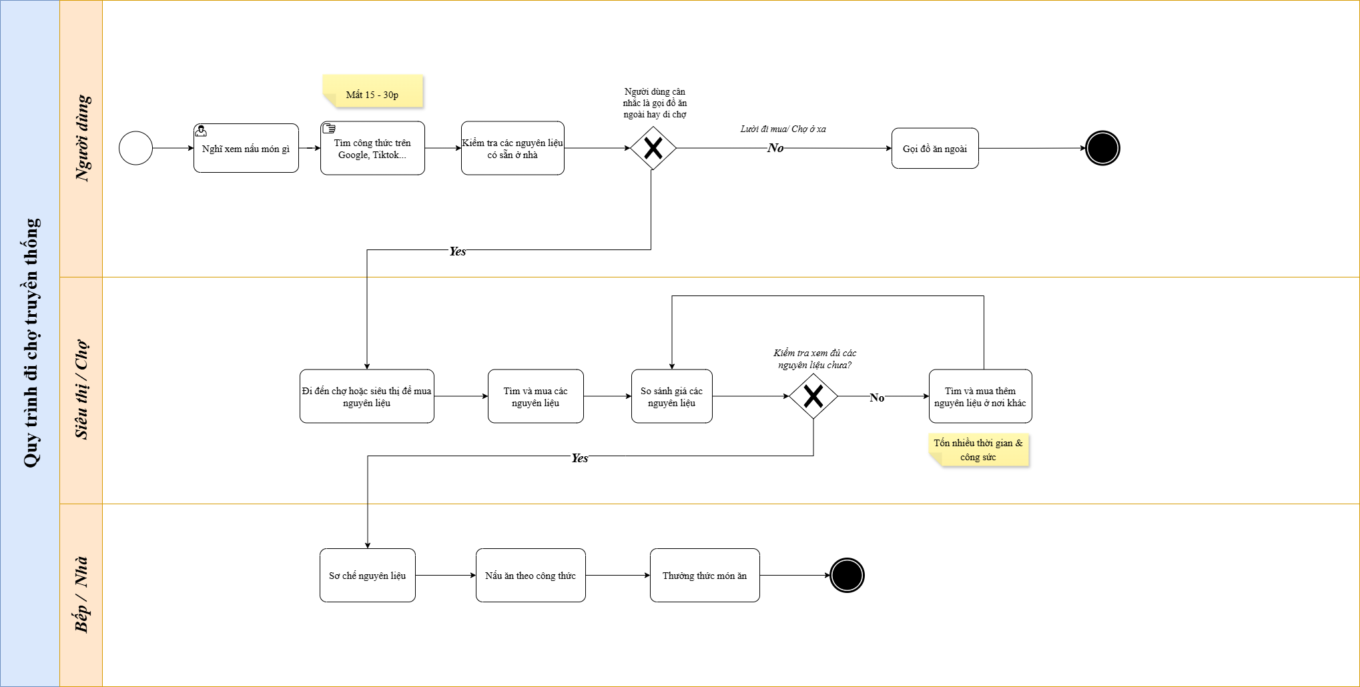
Link: https://drive.google.com/file/d/158OUcZKZL_SP_Wj26N3z8B_wNfun-8D4/view?usp=sharing

6. BUSINESS PROCESS PROPOSE
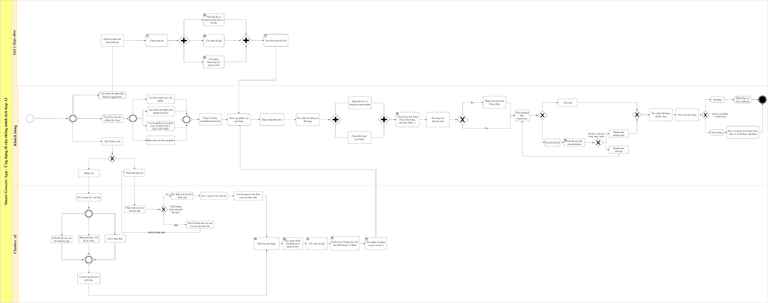
Link: https://drive.google.com/file/d/1TjK1YMbFUhLxEgh4JtUCmFcQYfIMfYij/view?usp=sharing

